界面&功能
境界 |  |  |  | 功能规则

1
 | 功能入口
 | 主界面点击境界按钮打开
 | 境界升级界面

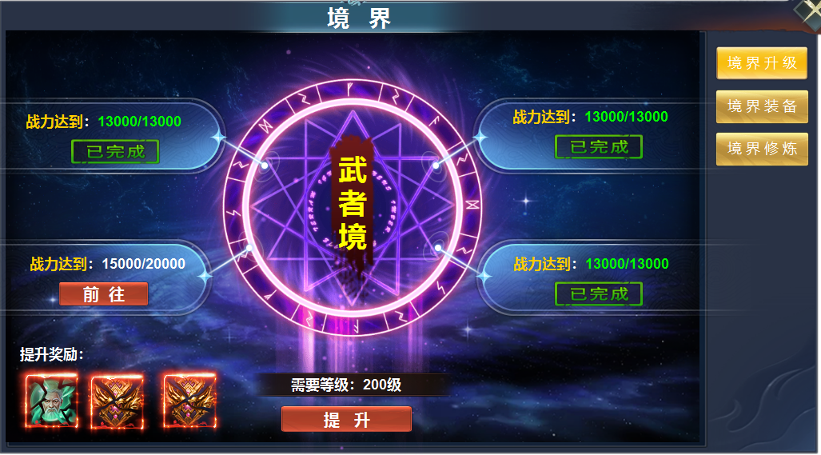
2
3
4
 |  | 1 | 一级框及关闭按钮 | 1 | 境界升级界面
 |  | 2 | 一级页签及选中状态 |  | ▶ | 主界面点击按钮打开，关闭界面返回主界面。
 |  | 3 | 框底，已完成标记，前往按钮 |  | ▶ | 首次打开默认选中境界升级页签。
 |  | 4 | 背景大图，境界文字底 | 2 | 一级页签
 |  | 5 | 奖励icon |  | ▶ | 点击页签左侧展开详情，首次进入默认选中境界升级。
 |  | 6 | 框底及提升按钮 |  | ▶ | 页签有选中状态。
 |  |  |  | 3 | 详情
 |  |  |  |  | ▶ | 显示解锁下一境界的任务条件。
 |  |  |  |  | ▶ | 完成任务的显示已完成标记，未完成的显示前往按钮，前往按钮打开对应界面。
 |  |  |  | 4 | 背景图
 |  |  |  |  | ▶ | 显示背景大图及当前境界。
 |  |  |  |  | ▶ | 境界共有十层，功能开启时默认为武者境。
 |  |  |  | 5 | 奖励
 |  |  |  |  | ▶ | 显示解锁下一竞技的奖励，全部完成任务，点击提升后弹出获得物品界面
 |  |  |  |  | ▶ | 达到最高境界后，奖励领取完成后隐藏模块。
 |  |  |  | 6 | 提升按钮
 |  |  |  |  | ▶ | 完成全部任务后可以提境界等级，提升境界等级需与角色等级匹配
5
6
 |  |  |  |  | ▶ | 任务未完成时点击显示，条件未达成
 |  |  |  |  | ▶ | 等级不足时点击显示：等级不足
 |  |  |  |  | ▶ | 九阶升十阶时，点击提升按钮，弹出奖励弹窗，领取完后，界面已达最高界面。
 |  |  |  |  |  | 达到最高境界后，需要等级处显示文字：已达到最高境界。同时提升按钮隐藏。隐藏奖励界面
 |  |  |  |  | 注： | 最高境界界面时，界面没有新的任务。四个任务条件处显示内容保持9升10的任务已完成状态界面。

参考图
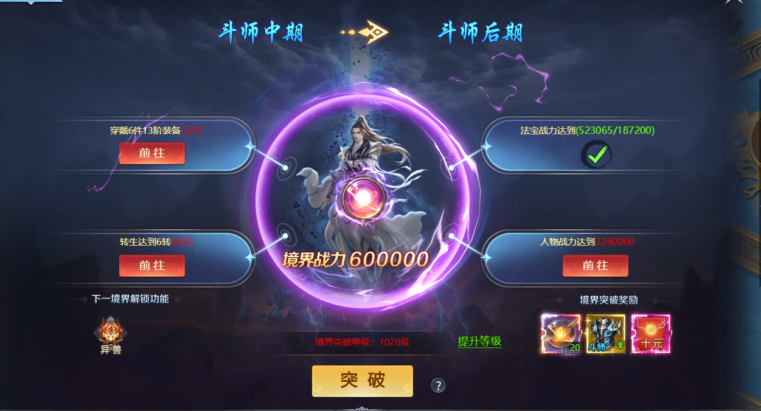
参考图

 | 其它游戏界面

